Bilješke
BILJEŠKE UZ FINANCIJSKE IZVJEŠTAJE - GFI Naziv izdavatelja: Croatia osiguranje d.d. OIB: 26187994862 Izvještajno razdoblje: 1.1.2023. - 31.12.2023. Bilješke uz financijske izvještaje sastavljaju se sukladno odredbama Međunarodnih standarda financijskog izvještavanja (dalje: MSFI) na način da trebaju: a) pružiti informacije o osnovi za sastavljanje financijskih izvještaja i određenim računovodstvenim politikama primijenjenim u skladu s Međunarodnim računovodstvenim standardom 1 (MRS 1), b) objaviti informacije prema MSFI-a koje nisu prezentirane u izvještaju o financijskom položaju, izvještaju o sveobuhvatnoj dobiti, izvještaju o novčanim tokovima i izvještaju o promjenama kapitala, c) pružiti dodatne informacije koje nisu prezentirane u izvještaju o financijskom položaju, izvještaju o sveobuhvatnoj dobiti, izvještaju o novčanim tokovima i izvještaju o promjeni kapitala, ali su važne za razumijevanje bilo kojeg od njih. (d) U bilješkama uz godišnje financijske izvještaje, osim gore navedenih informacija, objavljuju se i sljedeće informacije: 1. naziv, sjedište poduzetnika (adresa), pravni oblik poduzetnika, državu osnivanja, matični broj subjekta, osobni identifikacijski broj te, ako je primjenjivo, da je poduzetnik u likvidaciji, stečaju, skraćenom postupku prestanka ili izvanrednoj upravi 2. usvojene računovodstvene politike 3. ukupan iznos svih financijskih obveza, jamstava ili nepredviđenih izdataka koji nisu uključeni u bilancu, te naznaku prirode i oblika eventualno uspostavljenog stvarnog osiguranja koje je dano; sve obveze koje se odnose na mirovine poduzetnika unutar grupe ili društva povezana sudjelujućim interesom objavljuju se odvojeno 4. iznos predujmova i odobrenih kredita članovima administrativnih, upravljačkih i nadzornih tijela, s naznakama kamatnih stopa, glavnih uvjeta i svih otplaćenih, otpisanih ili ukinutih iznosa, kao i obveza dogovorenih u njihovu korist preko bilo kakvih jamstava, s naznakom ukupnog iznosa za svaku kate

BILJEŠKE UZ FINANCIJSKE IZVJEŠTAJE - GFI

a)
U skladu sa Zakonom o računovodstvu (NN 78/15, 134/15, 120/16, 116/18, 42/20, 47/20, 114/22, 82/23), financijski izvještaji za 2023. godinu sastavljeni su u skladu sa Međunarodnim standardima financijskog izvještavanja koji su na snazi u Europskoj uniji te u skladu s Pravilnikom o strukturi i sadržaju financijskih i dodatnih izvještaja društva za osiguranje odnosno društva za reosiguranje (NN 20/23). Ovi financijski izvještaji predstavljaju konsolidirane financijske izvještaje Grupe koji uključuju i odvojene financijske izvještaje Društva ('Matica' Grupe) kako je definirano Međunarodnim računovodstvenim standardom 27 „Odvojeni financijski izvještaji” i Međunarodnim standardom financijskog izvještavanja 10 „Konsolidirani financijski izvještaji“. Konsolidirani i odvojeni financijski izvještaji sastavljeni su na osnovi povijesnog troška, koji su promijenjeni obavljenom revalorizacijom zemljišta i zgrada, ulaganja u nekretnine, vrednovanjem po fer vrijednosti financijske imovine raspoložive za prodaju tj. financijske imovine po fer vrijednosti kroz ostalu sveobuhvatnu dobit i financijske imovine po fer vrijednosti kroz račun dobiti i gubitka te vrednovanjem procijenjenih novčanih tokova i marže za ugovorenu uslugu kod vrednovanja ugovora o osiguranju i reosiguranju. Sastavljanje financijskih izvještaja sukladno MSFI koji su usvojeni u EU zahtijeva upotrebu određenih ključnih računovodstvenih procjena. Također se od Uprave zahtijeva da se služi prosudbama u procesu primjene računovodstvenih politika Grupe. Područja koja uključuju viši stupanj prosudbe ili složenosti, odnosno područja gdje su pretpostavke i procjene značajne za konsolidirane i odvojene financijske izvještaje prikazana su u bilješkama 2.31.

b)
Informacije koje prema MSFI-u treba objaviti, a koje nisu prezentirane u izvještaju o financijskom položaju, izvještaju o sveobuhvatnoj dobiti, izvještaju o novčanim tokovima i izvještaju o promjenama kapitala objavljene su u bilješkama uz revidirane financijske izvještaje za 2023. godinu.

c)
Dodatne informacije koje nisu prezentirane u izvještaju o financijskom položaju, izvještaju o sveobuhvatnoj dobiti, izvještaju o novčanim tokovima i izvještaju o promjeni kapitala, ali su važne za razumijevanje bilo kojeg od njih, objavljene su u bilješkama uz revidirane financijske izvještaje za 2023. godinu.

d)
1.
CROATIA osiguranje d.d. (Društvo) sa sjedištem u Zagrebu, Vatroslava Jagića 33, upisano je u sudski registar Trgovačkog suda u Zagrebu, Republika Hrvatska, pod matičnim brojem subjekta (MBS): 080051022; OIB: 26187994862. Djelatnost Društva čine sve vrste životnih i neživotnih osiguranja te djelatnosti reosiguranja u skupini neživotnih osiguranja.

2.
Usvojene računovodstvene politike pojašnjene su u bilješkama 2.1. do 2.30. uz revidirane financijske izvještaje.

3.
Grupa na dan 31. prosinca 2023. godine ima preuzete obveze za buduća ulaganja u iznosu od 29.240 tisuća eura temeljem obvezujućih ponuda za ulaganja u fondove rizičnog kapitala (31. prosinca 2022.: 44.862 tisuća eura).

4.
Grupa nema predujmova i odobrenih kredita članovima administrativnih, upravljačkih i nadzornih tijela kao ni obveza dogovorenih u njihovu korist preko bilo kakvih jamstava.

5.

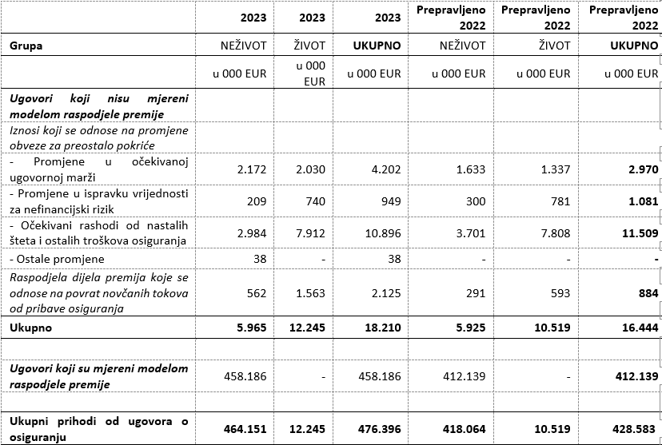
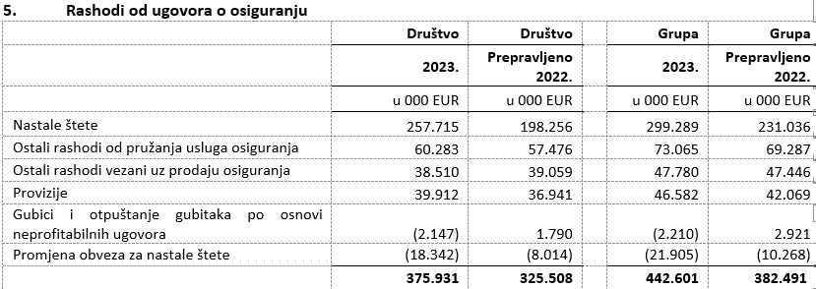

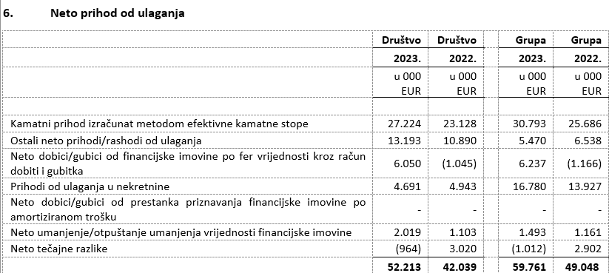

6.
U nastavku se nalazi pregled obveza Grupe po dospjelosti na dan 31. prosinca 2023. i 31. prosinca 2022. godine:

7.
Prosječan broj zaposlenih Grupe tijekom tekućeg razdoblja je 3.786.

8.
Grupa je kapitalizirala troškove neto plaća u iznosu 323 tisuća eura (2022: 539 tisuća eura), troškove doprinosa iz plaća u iznosu od 93 tisuća eura (2022: 151 tisuću eura), troškove poreza i prireza iz plaća u iznosu od 71 tisuća eura (2022: 91 tisuću eura), troškove doprinosa na plaće u iznosu 73 tisuća eura (2022: 116 tisuća eura), te ostalih troškova zaposlenih u iznosu od 26 tisuće eura (2022: 140 tisuća eura).

9.
Naknade ključnom poslovodstvu uključuju bruto plaće, premije za životno osiguranje, naknade u naravi, bonuse u novcu i dionicama matičnog društva, otpremnine i naknade Nadzornog odbora. Primanja ključnog rukovodstva u gornjoj bilješci uključuju rezerviranja za bonuse za 2023., odnosno za 2022. godinu. Isplaćeni bonusi ključnog rukovodstva za 2023. godinu iznose 1.649 tisuća eura za Društvo (2022: 1.129 tisuća eura) te uključuju 1.078 tisuća eura isplaćenog bonusa u dionicama matičnog društva te za Grupu 1.935 tisuća eura (2022: 1.428 tisuća eura) te uključuju 1.106 tisuća eura isplaćenog bonusa u dionicama matičnog društva.
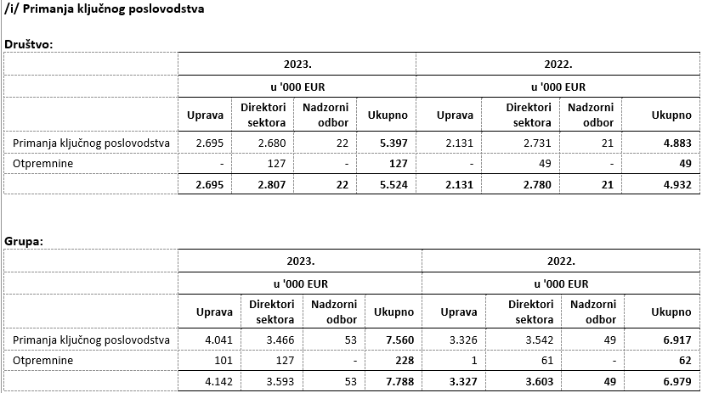

10.
Prosječan broj zaposlenih Grupe tijekom tekućeg razdoblja je 3.786. Podjela troškova osoblja prikazana je u bilješkama 5.1 i 10. u revidiranim financijskim izvještajima.

11.
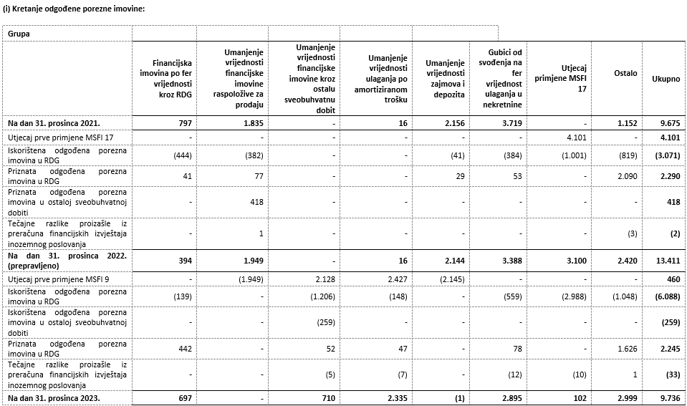

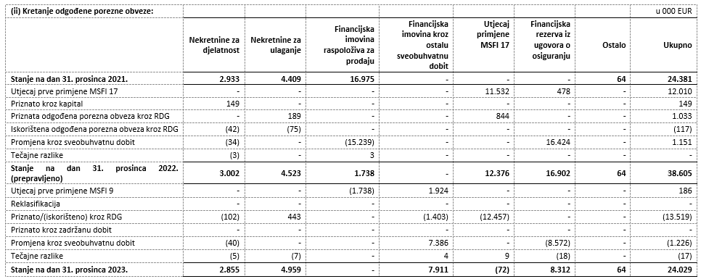

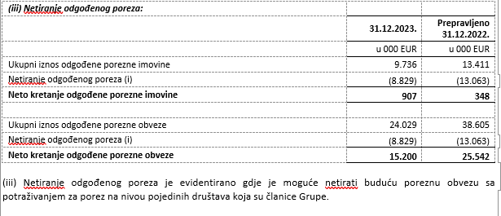

12.
U konsolidaciji se metodom udjela vrednuju ulaganja u pridružena društva Agroservis – STP d.o.o, Virovitica (37%) i zajednički pothvat PBZ CROATIA osiguranje d.d., Zagreb (50,0%). U nastavku su prikazane skraćene financijske informacije za društvo PBZ CROATIA osiguranje d.d. za posljednju godinu za koju su usvojeni godišnji financijski izvještaje te koje su za Grupu iskazane primjenom metode udjela.
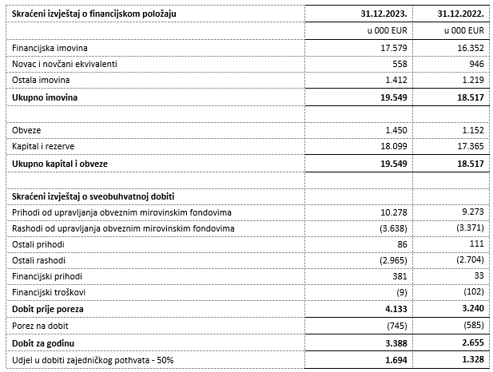

13.
NIje bilo transakcija upisa dionica niti udjela tijekom tekućeg razdoblja u okviru odobrenog kapitala. Na temelju odredbi Zakona o uvođenju eura kao službene valute u Republici Hrvatskoj te odredbi Zakona o trgovačkim društvima, Društvo je na glavnoj skupštini predložilo donošenje odluke o usklađenju temeljnog kapitala i nominalnog iznosa dionica Društva i to na način da se poveća iznos nominalne vrijednosti dionice sa 185,81 EUR, dobivenog preračunavanjem u euro primjenom fiksnog tečaja konverzije uz zaokruživanje na najbliži cent, na iznos od 186,00 EUR. Navedeno povećanje nominalnog iznosa dionice provodi se u cilju zaokruživanja nominalnog iznosa dionica na cijeli broj, a kako je propisano člankom 163. stavak 4. Zakona o trgovačkim društvima.

14.

15.
Grupa nema potvrda o sudjelovanju, konvertibilnih zadužnica, jamstava, opcija ili sličnih vrijednosnica ili prava.

16.
Grupa nema udjela u društvima s neograničenom odgovornosti.

17.
Društvo je u većinskom vlasništvu ADRIS GRUPE d.d., Rovinj te je uključeno u konsolidirane financijske izvještaja ADRIS GRUPE d.d. koji su dostupni na web stranicama ADRIS GRUPE d.d.

18.
Najveća grupa poduzetnika u kojoj poduzetnik sudjeluje kao kontrolirani član grupe je ujedno i jedina grupa u kojoj poduzetnik sudjeluje kao kontrolirani član grupe.

19.
Financijski izvještaji su dostupni na Internet stranicama adris.hr.

20.
Odluka o utvrđivanju prijedloga Odluke o upotrebi dobiti Croatia osiguranje d.d. ostvarene u 2023. godini nalazi se u prilogu godišnjeg izvješća.

21.
Grupa nema materijalnih aranžmana sa društvima koji nisu uključeni u prezentirane financijske izvještaje.

22.
Događaji nakon datuma bilance Uprava i Nadzorni odbor, 19. siječnja 2024. godine, predložili su glavnoj skupštini isplatu dividende u ukupnom iznosu od 65.000.265,19 eura, odnosno 151,27 eura po dionici. Naime, Društvo u proteklim godinama posluje uspješno, s rastućom razinom dobiti te visokim stopama adekvatnosti kapitala. Društvo je bilo kontinuirano visoko kapitalizirano (SCR omjer Društva na 31.12.2023. iznosi 308%, odnosno na konsolidiranoj razini 262% te uključuje umanjenje kapitala za predvidive dividende), usprkos geopolitičkim poremećajima, razdoblju visoke inflacije te prirodnim nepogodama. Ulazak Republike Hrvatske u eurozonu dodatno je pozitivno doprinio navedenom pokazatelju. Obzirom na sve navedeno, Uprava smatra da je u mogućnosti isplatiti dividendu svojim dioničarima bez poremećaja po stabilnost poslovanja i uz zadržavanje visoke razine adekvatnosti kapitala. Glavna skupština je dana 5. ožujka 2024. godine donijela odluku o isplati dividende. Društvo je najavilo će član Uprave Vančo Balen napustiti kompaniju do 30.6.2024. na osobni zahtjev, iz privatnih razloga.

23.
Pregled prihoda Grupe po geografskom području, prikazana je u nastavku:
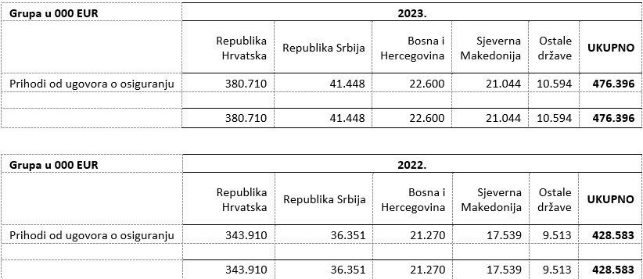

24.
Revizori financijskih izvješća Grupe pružili su u 2023. godini usluge u vrijednosti od 571 tisuća eura uvećano za porez na dodanu vrijednost (2022. godina: od 867 tisuća eura uvećano za porez na dodanu vrijednost). Društvu su pružene usluge u iznosu od 383 tisuća eura uvećano za porez na dodanu vrijednost (2022. godina: 663 tisuća eura uvećano za porez na dodanu vrijednost). Usluge u 2023. i 2022. godini odnose se na troškove usluga zakonski propisane revizije godišnjih financijskih izvještaja, te srodne revizorske usluge. Tijekom 2023. godine, PricewaterhouseCoopers d.o.o. („PwC“) pružio je edukacijske usluge dok je tijekom 2022. pružio edukacijske i savjetodavne usluge. Tijekom 2023. i 2022. godine, Deloitte d.o.o. je pružio dozvoljene usluge poreznog savjetovanja.

Usklada između financijskih izvještaja koji su propisani Pravilnikom o strukturi i sadržaju financijskih izvještaja društva za osiguranje, odnosno društva za reosiguranje, te godišnjih financijskih izvještaja pripremljenih sukladno MSFI okviru izvještavanja, prikazana je na stranicama koje slijede.

Usklada izvještaja o sveobuhvatnoj dobiti pripremljenog sukladno pravilniku HANFA-e i financijskih izvještaja pripremljenih sukladno MSFI okviru izvještavanja

Opis pozicije | u 000 EUR | 1 | 2 | 3 | Temeljni financijski izvještaji
 |  |  |  |  | u 000 EUR | Opis pozicije
Prihodi od ugovora o osiguranju | 476,396 |  |  |  | 476,396 | Prihodi od ugovora o osiguranju
Opći model mjerenja | 17,381
Model mjerenja putem varijabilne naknade | 828
Model raspodjele premije | 458,186
Rashodi od ugovora o osiguranju | -442,601 |  |  |  | -442,601 | Rashodi od ugovora o osiguranju
Nastale štete | -299,289
Provizije | -46,582
Ostali rashodi vezani uz prodaju osiguranja | -47,780
Ostali rashodi od pružanja usluga osiguranja | -73,065
Amortizacija troškova pribave osiguranja | -
Gubici i otpuštanje gubitaka po osnovi neprofitabilnih ugovora | 2,210
Promjena obveza za nastale štete | 21,906
Neto rezultat ugovora o (pasivnom) reosiguranju | -8,542 |  |  |  | -8,542 | Neto rezultat ugovora o (pasivnom) reosiguranju
Prihodi iz ugovora o (pasivnom) reosiguranju | 53,696
Rashodi iz ugovora o (pasivnom) reosiguranju | -62,238
Rezultat iz ugovora o osiguranju | 25,253 |  |  |  | 25,253 | Rezultat iz ugovora o osiguranju
Neto rezultat ulaganja | 59,761 |  |  |  | 59,761 | Neto prihod od ulaganja
Neto rezultat ulaganja u zemljišta i građevinske objekte | 16,780 |  |  |  | 16,780 | Prihodi od ulaganja u nekretnine
Dobici/gubici (neto) od najmova | 14,084
Realizirani dobitci/gubitci (neto) od nekretnina koje se ne koriste za vlastitu upotrebu | 37
Nerealizirani dobitci/gubitci (neto) od nekretnina koje se ne koriste za vlastitu upotrebu | 2,659
Amortizacija zemljišta i građevinskih objekata koji ne služe društvu za obavljanje djelatnosti | -
Kamatni prihod izračunat metodom efektivne kamatne stope | 30,793 |  |  |  | 30,793 | Kamatni prihod izračunat metodom efektivne kamatne stope
Ostali prihodi od kamata | 1,115 |  | -1,115
Prihod od dividendi | 7,784 |  |  | -7,784
Nerealizirani dobitci/gubitci (neto) od financijske imovine koja se vodi po fer vrijednosti kroz RDG | 4,051 |  | 2,186 |  | 6,237 | Neto dobici/gubici od financijske imovine po fer vrijednosti kroz račun dobiti i gubitka
Realizirani dobitci/gubitci | 1,363
Realizirani dobitci/gubitci (neto) od financijske imovine koja se vodi po fer vrijednosti kroz RDG | 1,071 |  | -1,071
Realizirani dobitci/gubitci (neto) od financijske imovine koja se vodi po fer vrijednosti kroz OSD | 293 |  |  | -293
Ostali realizirani dobici/gubici (neto) | -
Neto umanjenje/otpuštanje umanjenja vrijednosti ulaganja | 1,493 |  |  |  | 1,493 | Neto umanjenje/otpuštanje umanjenja vrijednosti financijske imovine
Neto tečajne razlike | -1,012 |  |  |  | -1,012 | Neto tečajne razlike
Ostali prihodi od ulaganja | 795 |  |  | 4,675 | 5,470 | Ostali neto prihodi/rashodi od ulaganja
Ostali rashodi od ulaganja | -3,402 |  |  | 3,402
Neto financijski rashod od ugovora o osiguranju i (pasivnog) reosiguranja | -6,117 |  |  |  | -6,117 | Neto financijski rezultat od ugovora o osiguranju i (pasivnog) reosiguranja
Neto financijski prihodi/rashodi od ugovora o osiguranju | -6,907 |  |  |  | -6,907 | Neto financijski rezultat od ugovora o osiguranju
Neto financijski prihodi/rashodi od ugovora o (pasivnom) reosiguranju | 790 |  |  |  | 790 | Neto financijski rezultat od ugovora o (pasivnom) reosiguranju
Promjena obveze za ugovore o ulaganju | -
Ostali prihodi | 31,104 | -475 |  |  | 30,629 | Ostali prihodi
Ostali poslovni rashodi | -40,794 | 475 |  |  | -40,319 | Ostali poslovni rashodi
Ostali financijski rashodi | -1,815 |  |  |  | -1,815 | Ostali financijski rashodi
Udio u dobiti društava koja se konsolidiraju metodom udjela, neto od poreza | 1,781 |  |  |  | 1,781
Dobit ili gubitak obračunskog razdoblja prije poreza (+/-) | 69,174 |  |  |  | 69,174 | Dobit prije poreza
Porez na dobit ili gubitak | -10,721 |  |  |  | -10,721 | Porez na dobit
Tekući porezni trošak | -20,397
Odgođeni porezni trošak/prihod | 9,676
Dobit ili gubitak obračunskog razdoblja poslije poreza (+/-) | 58,453 |  |  |  | 58,453 | Dobit poslije poreza

1 Prihodi od prodaje zemljišta i građevinskih objekata kao i prihodi po osnovu smanjenja ispravka vrijednosti ulaganja iskazani su po neto načelu
2 Reklasifikacija linija Ostali prihodi od kamata i Realizirani dobitci/gubitci (neto) od financijske imovine koja se vodi po fer vrijednosti kroz RDG u liniju Nerealizirani dobitci/gubitci (neto) od financijske imovine koja se vodi po fer vrijednosti kroz RDG
3 Reklasifikacija linija Prihod od dividendi, Realizirani dobitci/gubitci (neto) od financijske imovine koja se vodi po fer vrijednosti kroz OSD i Ostali rashodi od ulaganja u liniju Ostali prihodi od ulaganja

Usklada izvještaja o financijskom položaju pripremljenog sukladno pravilniku HANFA-e i financijskih izvještaja pripremljenih sukladno MSFI okviru izvještavanja

Opis pozicije | u 000 EUR | 1 | 2 | 3 | 4 | 5 | Temeljni financijski izvještaji
 |  |  |  |  |  |  | u 000 EUR | Opis pozicije
NEMATERIJALNA IMOVINA | 19,391 |  |  |  |  |  | 19,391 | Nematerijalna imovina
Goodwill | -
Ostala nematerijalna imovina | 19,391
MATERIJALNA IMOVINA | 120,886 | -396 |  |  |  |  | 120,490 | Nekretnine po modelu revalorizacije i Nekretnina i oprema po modelu troška
Zemljišta i građevinski objekti koji služe društvu za provođenje djelatnosti | 58,548 | -396
Oprema | 15,817
Ostala materijalna imovina i zalihe | 46,521
ULAGANJA | 1,489,254 |  | -43,627 |  |  |  | 1,445,627
Ulaganja u zemljišta i građevinske objekte koji ne služe društvu za provođenje djelatnosti | 138,689 |  |  |  |  |  | 138,689 | Ulaganja u nekretnine
Ulaganja u ovisna društva, pridružena društva i zajedničke pothvate | 10,123 |  |  |  |  |  | 10,123 | Ulaganja u ovisna društva, pridružena društva i sudjelovanje u zajedničkim pothvatima
Dionice i udjeli u ovisnim društvima | -
Dionice i udjeli u pridruženim društvima | 789
Dionice i udjeli u zajedničkim pothvatima | 9,334
Financijska imovina | 1,340,442 |  | -43,627 |  |  |  | 1,296,815 | Financijska imovina
Financijska imovina koja se vrednuje po amortiziranom trošku | 437,868 |  | -43,627 |  |  |  | 394,241 | Financijska imovina koja se vrednuje po amortiziranom trošku
Dužnički financijski instrumenti | 301,800
Depoziti kod kreditnih institucija | 116,180 |  | -43,627
Zajmovi | 6,559
Ostalo | 13,329
Financijska imovina po fer vrijednosti kroz ostalu sveobuhvatnu dobit | 756,730 |  |  |  |  |  | 756,730 | Financijska imovina po fer vrijednosti kroz ostalu sveobuhvatnu dobit
Vlasnički financijski instrumenti | 138,812
Dužnički financijski instrumenti | 617,917
Udjeli u investicijskim fondovima | -
Ostalo | -
Financijska imovina po fer vrijednosti kroz račun dobiti i gubitka | 145,844 |  |  |  |  |  | 145,844 | Financijska imovina po fer vrijednosti kroz račun dobiti i gubitka
Vlasnički financijski instrumenti | 387
Dužnički financijski instrumenti | 10,964
Udjeli u investicijskim fondovima | 134,007
Izvedeni financijski instrumenti | 486
Ostalo | -
IMOVINA IZ UGOVORA O OSIGURANJU | 16,997 |  |  |  |  |  | 16,997 | Imovina iz ugovora o osiguranju
Opći model mjerenja | 13,311
- Imovina za preostalo pokriće | -1,478
- Imovina za novčane tokove od pribave osiguranja | -
- Imovina iz nastalih šteta | 14,789
Model mjerenja putem varijabilne naknade | -
- Imovina za preostalo pokriće | -
- Imovina za novčane tokove od pribave osiguranja | -
- Imovina iz nastalih šteta | -
Model raspodjele premije | 3,686
- Imovina za preostalo pokriće | 6,050
- Imovina za novčane tokove od pribave osiguranja | -
- Imovina iz nastalih šteta | -2,364
IMOVINA IZ UGOVORA O REOSIGURANJU | 54,438 |  |  |  |  |  | 54,438 | Imovina iz ugovora o reosiguranju
ODGOĐENA I TEKUĆA POREZNA IMOVINA | 11,534 |  |  |  |  | -10,627 | 907
Odgođena porezna imovina | 9,737 |  |  |  |  | -8,830 | 907 | Odgođena porezna imovina
Tekuća porezna imovina | 1,797 |  |  |  |  | -1,797 | - | Tekuća porezna imovina
OSTALA IMOVINA | 75,807 | 396 | 43,626 | - | -10,904 |  | 108,925
Novac u banci i blagajni | 23,197 |  | 43,626 |  |  |  | 66,823 | Novac i novčani ekvivalenti
Sredstva na poslovnom računu | 22,924 |  | 43,626
Sredstva na računu imovine za pokriće obveza iz ugovora za životna osiguranja | 159
Novčana sredstva u blagajni | 114
Dugotrajna imovina namjenjena za prodaju i prestanak poslovanja | 267 |  |  | -267
Ostalo | 52,343 | 396 |  | 267 | -10,904 |  | 42,102 | Potraživanja od kupaca i ostala potraživanja
UKUPNA AKTIVA | 1,788,307 | - | -1 | - | -10,904 | -10,627 | 1,766,775
IZVANBILANČNI ZAPISI | 83,851 |  |  |  |  |  | 83,851

1 U temeljnim financijskim izvještajima zalihe su iskazane na poziciji Potraživanja od kupaca i ostala potraživanja
2 U Temeljnim financijskim izvještajima depoziti s originalnim rokom dospijeća do tri mjeseca iskazani su na poziciji novac i novčani ekvivalenti
3 U Temeljnim financijskim izvještajima Dugotrajna imovina namjenjena za prodaju i prestanak poslovanja iskazana je na poziciji Potraživanja od kupaca i ostala potraživanja
4 U Temeljnim financijskim izvještajima interna potraživanja netirana su s odgovarajućim obvezama
5 Odgođena porezna imovina i obveze iskazani su netirano u Temeljnim financijskim izvještajima

Opis pozicije | u 000 EUR | 1 | 2 | 3 | 4 | 5 | Temeljni financijski izvještaji
 |  |  |  |  |  |  | u 000 EUR | Opis pozicije
KAPITAL I REZERVE | 764,411 |  |  |  |  |  | 764,411 | Kapital i rezerve
Upisani kapital | 78,296 |  |  |  |  |  | 78,296 | Upisani kapital
Uplaćeni kapital - redovne dionice | 78,296
Uplaćeni kapital - povlaštene dionice | -
Premije na emitirane dionice (rezerve kapitala) | 90,448 |  |  |  |  |  | 90,448 | Premija na emitirane dionice
Revalorizacijske rezerve | 47,302 |  |  |  | 44,129 |  | 91,431 | Revalorizacijska rezerva
Zemljišta i građevinskih objekata | 14,052
Financijske imovine | 33,228
Ostale revalorizacijske rezerve | 22
Financijska rezerva iz ugovora o osiguranju | 44,129 |  |  |  | -44,129 |  | -
Rezerve | 53,279 |  |  |  |  |  | 53,279 | Rezerve
Zakonske rezerve | 3,992
Statutarna rezerva | 19,459
Ostale rezerve | 29,828
Zadržana dobit ili preneseni gubitak | 392,576 |  |  |  |  | 58,381 | 450,957 | Zadržana dobit
Zadržana dobit | 392,576 |  |  |  |  | 58,381
Preneseni gubitak (-) | -
Dobit ili gubitak tekućeg obračunskog razdoblja | 58,381 |  |  |  |  | -58,381
Dobit tekućeg obračunskog razdoblja | 58,381 |  |  |  |  | -58,381
Gubitak tekućeg obračunskog razdoblja ( - ) | -
OBVEZE DRUGOG REDA (PODREĐENE OBVEZE) | -
MANJINSKI INTERES | 747 |  |  |  |  |  | 747
OBVEZE IZ UGOVORA O OSIGURANJU | 861,986 |  |  |  |  |  | 861,986 | Obveze iz ugovora o osiguranju
Opći model mjerenja | 393,077
- Obveza za preostalo pokriće | 379,868
- Imovina za novčane tokove od pribave osiguranja | -
- Obveza za nastale štete | 13,209
Model mjerenja putem varijabilne naknade | 24,392
- Obveza za preostalo pokriće | 21,480
- Imovina za novčane tokove od pribave osiguranja | -
- Obveza za nastale štete | 2,912
Model raspodjele premije | 444,516
- Obveza za preostalo pokriće | 117,318
- Imovina za novčane tokove od pribave osiguranja | -
- Obveza za nastale štete | 327,198
OBVEZE IZ UGOVORA O REOSIGURANJU | 4,025 |  |  |  |  |  | 4,025 | Obveze iz ugovora o reosiguranju
OBVEZA ZA UGOVORE O ULAGANJU | -
OSTALE PRIČUVE | 8,486 | -401 |  |  |  |  | 8,085 | Rezerviranja
Pričuve za mirovine i slične obveze | 8,085
Ostale pričuve | 401 | -401
ODGOĐENA I TEKUĆA POREZNA OBVEZA | 37,893 |  |  | -10,627 |  |  | 27,266
Odgođena porezna obveza | 24,030 |  |  | -8,830 |  |  | 15,200 | Odgođena porezna obveza
Tekuća porezna obveza | 13,863 |  |  | -1,797 |  |  | 12,066 | Tekuća obveza poreza na dobit
FINANCIJSKE OBVEZE | 48,240 |  |  |  |  |  | 48,240
Obveze po zajmovima | 80
Obveze po izdanim financijskim instrumentima | -
Obveza za izvedene financijske instrumente | 91
Obveza za neisplaćenu dividendu | 213
Ostale financijske obveze | 47,857
OSTALE OBVEZE | 62,518 | 401 | -10,904 |  |  |  | 52,015 | Obveze prema dobavljačima i ostale obveze
Obveze za otuđenje i prekinuto poslovanje | 1
Odgođeno plaćanje troškova i prihod budućeg razdoblja | 17,819
Ostale obveze | 44,699 | 401
UKUPNA PASIVA | 1,788,307 | - | -10,904 | -10,627 |  |  | 1,766,775
IZVANBILANČNI ZAPISI | 83,851 |  |  |  |  |  | 83,851

1 U Temeljnim financijskim izvještajima ostale pričuve iskazane su na poziciji Obveze prema dobavljačima i ostale obveze
2 Temeljnim financijskim izvještajima interne obveze netirane su s odgovarajućim potraživanjima
3 Odgođena porezna imovina i obveze iskazani su netirano u Temeljnim financijskim izvještajima
4 U temeljnim financijskim izvještajima Financijska rezerva iz ugovora o osiguranju iskazana je na poziciji Revalorizacijske rezerve
5 Dobit ili gubitak tekućeg obračunskog razdoblja je u Temeljnim financijskim izvještajima prikazana zajedno sa zadržanom dobiti

Izvještaj o novčanom toku Izvještaj o novčanom toku pripremljen u skladu s Pravilnikom o strukturi i sadržaju financijskih izvještaja društva za osiguranje, odnosno društva za reosiguranje (u nastavku „Pravilnik“), prezentacijski se razlikuje od Izvještaja o novčanom toku u temeljnim financijskim izvještajima. Glavne razlike u prezentaciji izvještaja opisane su u nastavku: 1. Razlike u Izvještaju o novčanom toku u financijskim izvještajima pripremljenima sukladno MSFI okviru izvještavanja i Izvještaju o novčanom toku prema Pravilniku na određenim pozicijama nastaju zbog razlika u pozicijama imovine i obveza čija razlika se uzima u obzir, zbog različitog prikaza u temeljnim financijskim izvještajima u odnosu na zahtjeve Pravilnika, a koje su iskazane u usklađenjima Izvještaja o financijskom položaju (Bilanca). 2. Novac i novčani ekvivalenti na početku i na kraju razdoblja prezentirani u temeljnim financijskim izvještajima uključuju i depozite s ugovornim dospijećem do 3 mjeseca za razliku od novca i novčanih ekvivalenata na početku i na kraju razdoblja prezentiranim u Izvještaju o novčanom toku prema Pravilniku.

Izvještaj o promjenama kapitala
U izvještajima prema Pravilniku Dobit/gubitak tekućeg razdoblja se prezentira u istoimenoj koloni te se u narednom razdoblju dobit/gubitak po donošenju Odluke Skupštine i Nadzornog odbora prenosi kroz Ostale nevlasničke promjene kapitala u Zadržanu dobit, dok se u temeljnim financijskim izvještajima prezentira unutar pozicije Zadržana dobit.

